Dashboard
Dashboard – Wartungsplan HSIM

Status heute
ÜBERFÄLLIG |  |  | FÄLLIG |  |  | IN ORDNUNG |  |  | ERFÜLLUNGSGRAD

Termin überschritten |  |  |  |  |  | fristgerecht erledigt |  |  | nicht überfällig / erfasste Maßnahmen

MASSNAHMEN GESAMT |  |  | NOCH NICHT ERFASST |  |  | INTERVALL FEHLT / PRÜFEN |  |  | ERFASSUNGSGRAD

im Wartungsplan |  |  | ohne Datum der letzten Durchführung |  |  | siehe Spalte Status |  |  | Maßnahmen mit Durchführungsdatum

Zu erledigen: überfällige und fällige Maßnahmen (nach Termin sortiert)
Nr. | Maßnahme |  |  |  |  | Baugruppe |  | Termin | Tage | Status | Ausführung

Maßnahmen pro Intervall
Maßnahmen pro Intervall
Intervall |  | Gruppe | Anzahl | Anteil

frei eingegeben |  | individuell
ohne gültiges Intervall |  | –
Summe

Status und Risiko je Baugruppe
Baugruppe |  |  | Maßnahmen | überfällig | fällig | in Ordnung | Ø RPZ | max. RPZ | hoch / kritisch | Aufwand h/Jahr | Pos.
1 Not-Aus |  |  |  |  |  |  |  |  |  |  | –
2 Bedienpult |  |  |  |  |  |  |  |  |  |  | 1
3 Staucheinheit (Stauchdorn, Stauchspindel, Elemente für Abdichthub von rechts); Pos. 29 Stauchspindel (Kugelgewindespindel) |  |  |  |  |  |  |  |  |  |  | 2 / 29
4 Oberer und unterer Werkzeugträger |  |  |  |  |  |  |  |  |  |  | 3 / 6
5 Verschlussbalken |  |  |  |  |  |  |  |  |  |  | 5
6 Hydraulik-/Pneumatikzylinder (Baugruppe in der Vorversion nicht benannt) |  |  |  |  |  |  |  |  |  |  | –
7 Wasserbehälter für Umformmedium |  |  |  |  |  |  |  |  |  |  | 11
8 Auslaufrinne |  |  |  |  |  |  |  |  |  |  | 13
9 Beladehandling (Handling Glattrohrgreifer) und Entnahmehandling (Handling Balggreifer) |  |  |  |  |  |  |  |  |  |  | 14 / 8
10 Wartungseinheit (falls vorhanden) |  |  |  |  |  |  |  |  |  |  | 15
11 Glattrohrzuführung und Vereinzeler/Rohrstopper |  |  |  |  |  |  |  |  |  |  | 16 / 17
12 Handbediengerät |  |  |  |  |  |  |  |  |  |  | 19
13 Klimagerät für Schaltschrank |  |  |  |  |  |  |  |  |  |  | 20
14 Schaltschrank |  |  |  |  |  |  |  |  |  |  | 22
15 Ölkühler/Wasserkühler |  |  |  |  |  |  |  |  |  |  | 24
16 Hydraulikaggregat |  |  |  |  |  |  |  |  |  |  | 25
17 Hydraulik-Druckfilter (mit Filtereinsatz) |  |  |  |  |  |  |  |  |  |  | 26
18 Druckübersetzer |  |  |  |  |  |  |  |  |  |  | 30
19 Schmierung allgemein (HSIM) |  |  |  |  |  |  |  |  |  |  | –
20 Schutzeinrichtungen |  |  |  |  |  |  |  |  |  |  | –
21 Kühlaggregat für Öl und Wasser |  |  |  |  |  |  |  |  |  |  | –

Maßnahmen je Risikoklasse
Risikobewertung (RPZ)
Risikoklasse |  | Anzahl | Anteil | Empfehlung
gering
mittel
hoch
kritisch
unvollständig

Ø RPZ
Maximale RPZ
Arbeitssicherheitsrelevant (AS ≥ Schwelle)
Qualitätsrelevant (Q ≥ Schwelle)
Umweltrelevant (US ≥ Schwelle)

Top-10-Risiken (höchste RPZ)
Nr. | Maßnahme |  |  |  |  | Baugruppe |  | RPZ | Klasse | Intervall

Risikomatrix A × E (Anzahl Maßnahmen) |  |  |  |  |  |  | Kriterienprofil
A ↓ / E → | 1 | 2 | 3 | 4 | 5 |  | Kriterium |  | Ø | Anzahl ≥ 4
A = 5 |  |  |  |  |  |  | F Funktion
A = 4 |  |  |  |  |  |  | IH Instandsetzung
A = 3 |  |  |  |  |  |  | Q Qualität
A = 2 |  |  |  |  |  |  | AS Arbeitssicherheit
A = 1 |  |  |  |  |  |  | US Umwelt
Oben rechts = häufiger Ausfall und späte Entdeckung → Kandidaten für Zustandsüberwachung. |  |  |  |  |  |  | S Schadenshöhe
 |  |  |  |  |  |  | A Ausfallwahrsch.
 |  |  |  |  |  |  | E Entdeckungswahrsch.

Anlagenübersicht
Anlagenübersicht – Positionen der Übersichtszeichnung
Zuordnung der Positionsnummern zu den Abschnitten des Wartungsplans

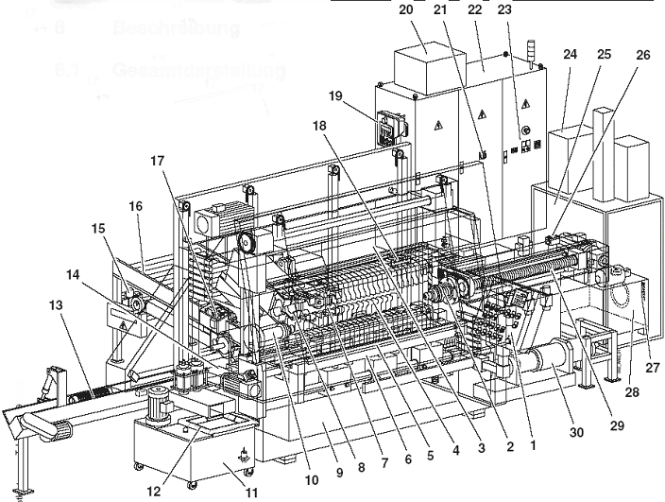
 | Pos. | Baugruppe | Abschnitt im Plan | Status
 | 1 | Bedienpult | 2 | im Wartungsplan enthalten
 | 2 | Staucheinheit | 3 | im Wartungsplan enthalten
 | 3 | Oberer Werkzeugträger | 4 | im Wartungsplan enthalten
 | 4 | (Bezeichnung in der Vorversion nicht angegeben) | – | nicht im Wartungsplan – prüfen
 | 5 | Verschlussbalken | 5 | im Wartungsplan enthalten
 | 6 | Unterer Werkzeugträger | 4 | im Wartungsplan enthalten
 | 7 | (Bezeichnung in der Vorversion nicht angegeben) | – | nicht im Wartungsplan – prüfen
 | 8 | Entnahmehandling (Handling Balggreifer) | 9 | im Wartungsplan enthalten
 | 9 | (Bezeichnung in der Vorversion nicht angegeben) | – | nicht im Wartungsplan – prüfen
 | 10 | (Bezeichnung in der Vorversion nicht angegeben) | – | nicht im Wartungsplan – prüfen
 | 11 | Wasserbehälter für Umformmedium | 7 | im Wartungsplan enthalten
 | 12 | (Bezeichnung in der Vorversion nicht angegeben) | – | nicht im Wartungsplan – prüfen
 | 13 | Auslaufrinne | 8 | im Wartungsplan enthalten
 | 14 | Beladehandling (Handling Glattrohrgreifer) | 9 | im Wartungsplan enthalten
 | 15 | Wartungseinheit (falls vorhanden) | 10 | im Wartungsplan enthalten
 | 16 | Glattrohrzuführung | 11 | im Wartungsplan enthalten
 | 17 | Vereinzeler/Rohrstopper | 11 | im Wartungsplan enthalten
 | 18 | (Bezeichnung in der Vorversion nicht angegeben) | – | nicht im Wartungsplan – prüfen
 | 19 | Handbediengerät | 12 | im Wartungsplan enthalten
 | 20 | Klimagerät für Schaltschrank | 13 | im Wartungsplan enthalten
 | 21 | (Bezeichnung in der Vorversion nicht angegeben) | – | nicht im Wartungsplan – prüfen
 | 22 | Schaltschrank | 14 | im Wartungsplan enthalten
 | 23 | (Bezeichnung in der Vorversion nicht angegeben) | – | nicht im Wartungsplan – prüfen
 | 24 | Ölkühler/Wasserkühler | 15 | im Wartungsplan enthalten
 | 25 | Hydraulikaggregat | 16 | im Wartungsplan enthalten
 | 26 | Hydraulik-Druckfilter (mit Filtereinsatz) | 17 | im Wartungsplan enthalten
Hinweis: Die Positionen 4, 7, 9, 10, 12, 18, 21, 23, 27 und 28 sind in der Zeichnung nummeriert, aber im Wartungsplan nicht berücksichtigt (siehe Dokumentation → Offene Punkte). | 27 | (Bezeichnung in der Vorversion nicht angegeben) | – | nicht im Wartungsplan – prüfen
 | 28 | (Bezeichnung in der Vorversion nicht angegeben) | – | nicht im Wartungsplan – prüfen
 | 29 | Stauchspindel (Kugelgewindespindel) | 3 | im Wartungsplan enthalten
 | 30 | Druckübersetzer | 18 | im Wartungsplan enthalten

 | Pos. 33 = Schmierbohrung in der Stauchspindel (Bild bei Maßnahme 3.1.5). Abschnitte 1, 6, 19, 20 und 21 sind keiner Position zugeordnet.

